상품제안서
Locknlock 스마트킵 프레쉬1호 | 상품코드: F32642

 |  |  |  |  |  |  | 02-412-0044 | www.easy1.co.kr
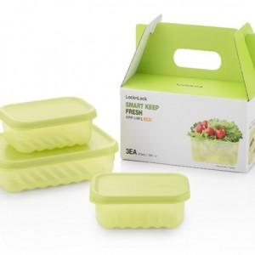

【상세/제작정보】

【인쇄/포장옵션】 | 컬러필름인쇄 / 포장불가능

【공급단가】 | 수량 | 36~ | 100~ | 500~ | 1,000~ | 2,000~
*VAT별도 | 단가 | 7,510원 | 7,390원 | 7,200원 | 7,080원 | 6,890원

【상품 URL】 | https://dev.easy1.co.kr:443/src/goods_detail.php?gdno=32642

